履歴書
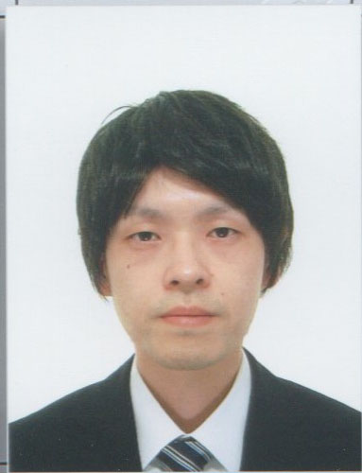
履 歴 書 |  |  |  |  |  | 年 | 月 | 学 歴 ・ 職 歴
 |  |  | 平成２８年 8月 8日現在

 |  |  |  |  |  |  |  | 精肉部門ミンチ加工場で責任者にて、加工、盛り付け、パック作業。
ふりがな | ほそや まさたか

氏 名 | 細谷 正貴 |  |  |  |  |  |  | 現在に至る。

 |  |  |  |  |  |  |  | 以上

◯
平成２年 １０月 ２２日生 （満 ２７ 歳） |  |  |  | ※ 男・女

ふりがな | ひょうごけんさんだしあかしあだい |  |  |  | 電話番号

現住所 | 〒６６９−１３２３ |  |  |  | 090-9623-7593

 | 兵庫県三田市あかしあ台５丁目３０番地２ ５棟１０４号

 |  |  |  |  |  | 年 | 月 | 資 格 ・ 免 許

ふりがな |  |  |  |  | メールアドレス
 |  |  |  |  |  | 平成２３ | 11 | 普通自動二輪運転免許 取得
連絡先 | 〒 |  | (現住所以外に連絡を希望する場合のみ記入) |  | lunk5155@yahoo.co.jp

 | 同上 |  |  |  |  | 平成２５ | 5 | 普通自動車免許第一種運転免許 取得

 |  |  |  |  |  |  |  | 以上

年 | 月 | 学 歴 ・ 職 歴 （各別にまとめて書く）

 |  | 学歴

平成２１ | 3 | 兵庫県立有馬高等学校 卒業

平成２１ | 4 | 大阪学院大学 流通科学部 流通科学科 入学

 |  |  |  |  |  | 志望の動機・特技・趣味・アピールポイントなど |  |  | 通勤時間
平成２５ | 3 | 大阪学院大学 流通科学部 流通科学科 卒業

 |  |  |  |  |  | 友人がWeb関係のサービスで企業したと言う話を聞き、IT業界に興味を持ち、プログラマーの仕事を知りました。今年の５月頃から勉強を始め、PHPを使った簡単なTODOリストを作成しました。今後も継続して勉強を行い、扱えるプログラミング言語を増やし、将来は自分でWEBサービスを作りたいと思っております。 |  |  | 約 時間 分

 |  | 職歴 |  |  |  |  |  |  | 扶養家族数（配偶者を除く）

平成２２ | 12 | イオンエンターテイメント株式会社 三田ウッディタウン店 アルバイト入社 |  |  |  |  |  |  | ０人

 |  | 約２年間勤務。売店エリアにてレジ打ち、品出しを担当。
 |  |  |  |  |  |  |  |  | 配偶者 | 配偶者の扶養義務

◯
◯
平成２５ | 4 | イオンエンターテイメント株式会社 三田ウッディタウン店 パートタイマー入社
 |  |  |  |  |  |  |  |  | ※ 有・無 | ※ 有・無

 |  | 大学卒業後、約１年６ヶ月間勤務。パートタイムとして売店エリアのリーダとなり、アルバ

 |  | イト教育、シフト作成、発注業務を担当。 |  |  |  | 本人希望記入欄（特に給料・職種・勤務時間・勤務地・その他についての希望などがあれば記入）

平成２６ | 9 | イオンエンターテイメント株式会社 三田ウッディタウン店 退社

平成２６ | 10 | 株式会社チヨダ シュープラザ三田店 アルバイト入社

 |  | 約２年６ヶ月間勤務。レジ打ち、品出しを担当。

平成２９ | 5 | 株式会社チヨダ シュープラザ三田店 退社

平成２９ | 6 | 株式会社フレッシュクリエイター 神戸サプライセンター アルバイト入社

記入上の注意 | 1 . 鉛筆以外の黒又は青の筆記具で記入。 2 . 数字はアラビア数字で、文字はくずさず正確に書く。 3 . ※印のところは、該当するものを○で囲む。

